Tablero


INCORPORAR UN CÓDIGO QR QUE REMITA AL SITIO DE INFORMACIÓN PÚBLICA DE LA INSTITUCIÓN
TABLERO DE RENDICIÓN DE CUENTAS
ACTUALIZADO AL ____31___ DE __julio_______ DEL 2023
DEFENSORIA DE LA MUJER INDIGENA
 |  |  |  |  |  |  |  |  |  | Información Pública

AUTORIDADES |  |  | GESTIÓN DE PRESUPUESTO |  | EJECUCIÓN PRESUPUESTARIA POR GRUPOS DE GASTO |  | EJECUCIÓN PRESUPUESTARIA POR CLASIFICACIÓN GEOGRÁFICA |  | SERVICIOS PERSONALES, TÉCNICOS Y PROFESIONALES
DEFENSORA DE LA MUJER INDIGENA | LCDA. LILIAN KARINA XINICO XIQUITÁ |  | Presupuesto vigente 2023 | Q19,000,000.00 | Grupo ("0"): Servicios personales | Q6,822,722.90 | Región (I): METROPOLITANA | Q5,789,805.21 | Presupuesto para pago de salarios y honorarios | Q14,780,034.00
DIRECTORA FINANCIERA | FRANK GERSSON RUIZ ALONZO |  |  |  | Grupo ("100"): Servicios no Poersonales | Q1,942,642.76 | Región (II): NORTE | Q799,434.31 | Presupuesto ejecutado en pago de salarios y honorarios | Q7,355,416.47
ENCARGADA DE UNIDAD DE PLANIFICACION | LCDA. MONICA BATZIN |  | Presupuesto ejecutado | Q10,282,468.82 | Grupo ("200"): Materiales y suministros | Q382,723.72 | Región (III): NORORIENTE | Q244,756.86 | Porcentaje de ejecución en el pago de salarios y honorarios | 49.77%
ENCARGADA DE LA UNIDAD DE RECURSOS HUMANOS | LCDA. ZAIDA LUCRECIA NOJ |  | Porcentaje de ejecución | 54.12% | Grupo ("300"): Propiedad Planta , Equipo e Intangible | Q51,917.73 | Región (IV): SURORIENTE | Q311,027.06
 |  |  |  |  | Grupo ("400"): Transferencias correintes (indeminizaciones y vacaciones por retiro y/o remosiones del personal) | Q179,825.56 | Región (V): CENTRAL | Q245,732.31
 |  |  |  |  | Grupo ("900"): Asignaciones Globales (Pagos Sentencias Judicales) | Q902,636.15 | Región (VI): SUROCCIDENTE | Q1,802,847.48
 |  |  |  |  |  |  | Región (VII): NOROCCIDENTE | Q822,239.65
 |  |  |  |  |  |  | Región (VIII): PETEN | Q266,625.94
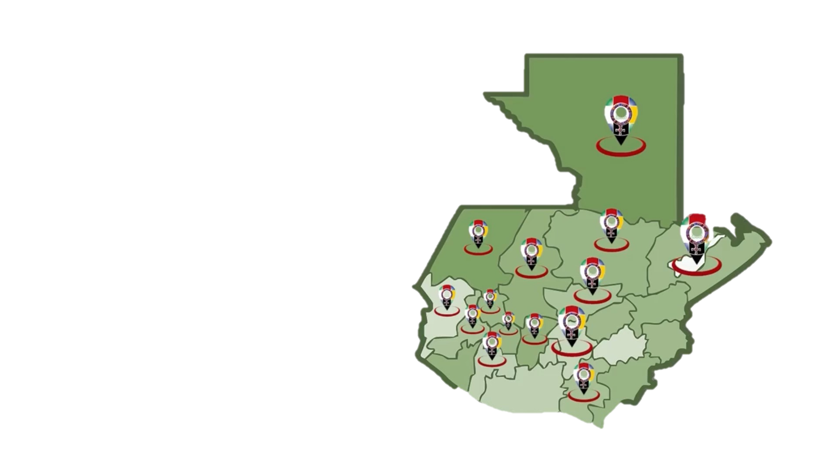
 |  |  |  |  |  |  | Multiregional: ____________________ | Q10,282,468.82
PRESUPUESTO VIGENTE PARA 2023 | 19,000,000.00
PRESUPUESTO EJECUTADO | 10,282,468.82
PORCENTAJE DE EJECUCIÓN | 0.54
 |  |  |  |  | EJECUCIÓN POR FINALIDADES
 |  |  |  |  | Finalidad A | Q10,282,468.82
 |  |  |  |  |  |  |  |  | Personal permanente 011 | 83 personas
 |  |  |  |  | Finalidad B | Q0.00 |  |  | Personal temporal 021 Personal temporal 022 Jornales 031 | 000 personas 000 personas 000 personas
 |  |  |  |  | Finalidad C | Q0.00 |  |  | Servicios técnicos o profesionales 029 | 33 personas
 |  |  |  |  |  |  |  |  | Servicios técnicos o profesionales subgrupo 18 | 15 personas

 |  | Descripción del programa |  | Presupuesto vigente | Presupuesto ejecutado | Procentaje de ejecución | PRINCIPALES AVANCES O LOGROS AL __________ DE ___________ DE 2023
PROGRAMAS PRESUPUESTA-RIOS | PROGRAMA 1 | DEFENSORIA DE LA MUJER INDIGENA |  | Q19,000,000.00 | Q10,282,468.82 | 54.12% | 1. 2.085 Mujeres Indigenas violentadas en sus derechos son beneficiadas con servicio de atencion Juridica.
 | PROGRAMA 2 |  |  |  |  |  | 2. 2,461 Mujeres Indigenas violentadas en sus derechos son beneficiadas con servicio de atencion Social..
 | PROGRAMA 3 |  |  |  |  |  | 3. 1,157 Mujeres Indigenas violentadas en sus derechos son beneficiadas con servicio de atencion Psicologica.
 | PROGRAMA 4 |  |  |  |  |  | 4. 1,494 personas son informadas y capacitadas en Derechos Humanos para la prevención de la Violenica contra la mujer
 | PROGRAMA 5 |  |  |  |  |  | 5

Hoja2
PRESUPUESTO VIGENTE PARA 2023 | 19,000,000.00

PRESUPUESTO VIGENTE PARA 2023 | 19,000,000.00
PRESUPUESTO EJECUTADO | 10,282,468.82
PORCENTAJE DE EJECUCIÓN | 0.54
PRESUPUESTO EJECUTADO | 10,282,468.82

PORCENTAJE DE EJECUCIÓN | 54.12%

